Hoja1
Avvisi Audiovisuales


Colonia Víctor F Ardon casa 6 Bloque D
Tegucigalpa M.D.C, Teléfono: 32490824
Correo. avvisiaudio@gmail.com RTN 08011996068335

COTIZACION DE SERVICIOS
 |  |  |  |  | Cotizacion N°
 |  |  |  |  | 2025-053

Avvisi Audiovisuales cuenta con gran experiencia en eventos de salón, publicidad y Marketing por lo cual se les dará una cotización puntual de los servicios requeridos.

Cliente |  | NISSAN | Ejecutivo de Venta | Lic. Tania Ulloa
Lugar del Evento |  | Tegucigalpa
Fecha Emitida | Tiempo | Fecha Cotizada | Tipo de evento |  | N° Invitados
2025-02-05 |  | 13 de Febrero | Corporativo
Cantidad | Dias | Descripción |  | Unidad | Total
1 | 1 | Pantalla Led 2.5m x 4m |  | L18,000.00 | L18,000.00
1 | 1 | Tarima 5x2.50m a 30cm |  | L4,500.00 | L4,500.00
4 | 1 | Totem Led 2x1m |  | L4,000.00 | L16,000.00
1 | 1 | Arco Led 2.5x3m |  | L6,400.00 | L6,400.00
2 | 1 | Maquinas de humo (cortesia)
2 | 1 | Personal Staff |  | L1,000.00 | L2,000.00
1 | 1 | Montaje y desmontaje |  | L2,500.00 | L2,500.00
1 | 1 | Audio Profesional |  | L7,000.00 | L7,000.00
1 | 1 | DJ Profesional |  | L3,500.00 | L3,500.00
1 | 1 | Saxofonista |  | L3,500.00 | L3,500.00
1 | 1 | Maquina de Palomitas |  | L3,000.00 | L3,000.00
200 | 1 | Galletas+Papeleria Creativa |  | L63.00 | L12,600.00
50 | 1 | 5 boquitas |  | L350.00 | L17,500.00
20 | 1 | Globos con helio |  | L125.00 | L2,500.00
TIEMPO DE MANTENIMIENTO DE OFERTA: 30 DÍAS
1) El uso del equipo dependerá del montaje a realizar según las especificaciones del
cliente tomando en cuenta lugar, número de personas y duración.
2) La siguiente es una descripción de algunos servicios dentro del presupuesto:
resupuesto, personal de staff, presupuesto de operación, impuestos y permisos del montaje.
3) Los precios en esta cotización están sujetos a cambios según la logística que se maneje por parte de la organización de la actividad. El 50% del adelanto antes del evento y el 50% faltante terminado el sound check y el montaje o una cantidad acordada entre las partes.
4) El caso de que se cancele el evento se tendrá que dar un aviso 4 das antes para la devolución del dinero.
5) Cualquier daño al equipo causado por los invitados o participantes del evento, se reconocerá un porcentaje del valor del mismo según la gravedad del caso.
6) Si surge alguna consulta puede comunicarse al 32490824 y visitar nuestra página de Facebook https://www.facebook.com/Avvisicorporation/
 |  |  |  | Sub Total | L99,000.00
 |  |  |  | ISV 15 % | L14,850.00
 |  |  |  | Sub Total | L113,850.00

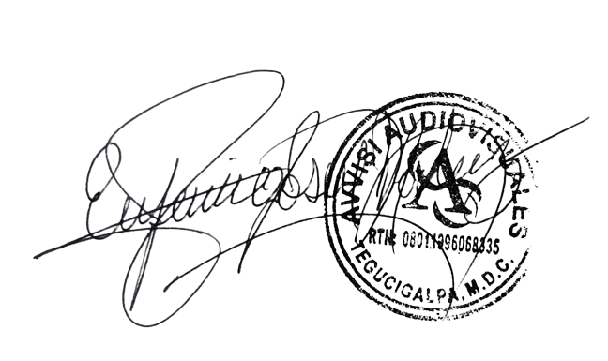

______________________________ Lic. Eufemio Josue Martinez Galo
Avvisi Audiovisuales
______________________________
Representante

